상품제안서
맥로이드 골프우산 | 상품코드: F24525

 |  |  |  |  |  |  | 02-412-0044 | www.easy1.co.kr
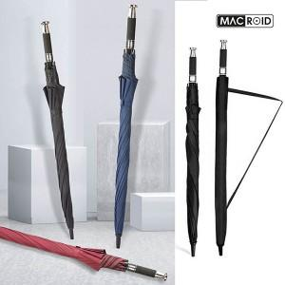

【상세/제작정보】 | <p>* 배송비- 6000원 VAT별도 1BOX=25개</p>

【인쇄/포장옵션】 | 레이저, 종이케이스 / OPP(비닐)

【공급단가】 | 수량 | 100~ | 300~ | 500~ | 1,000~ | 3,000~
*VAT별도 | 단가 | 6,250원 | 6,000원 | 5,850원 | 5,750원 | 5,640원

【상품 URL】 | http://www.easy1.co.kr/src/goods_detail.php?gdno=24525

